지출결의서양식
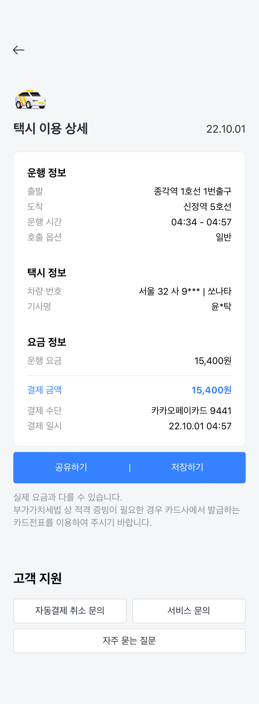
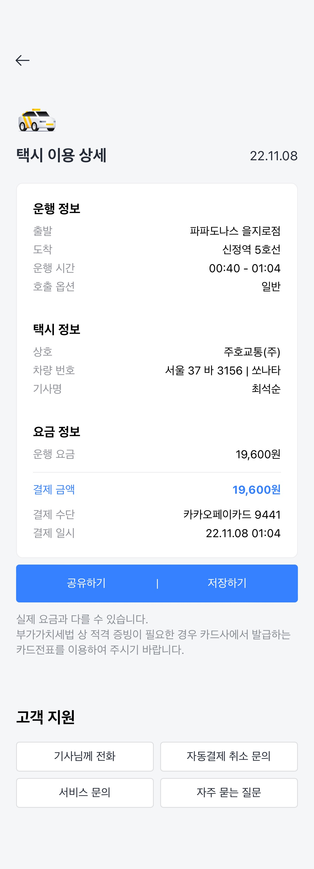
지 출 내 역 서

일 금: | 원35000정 |  | ( | 35,000 |  | )

PROJECT | New SFA
지 출 방 법 | 카카오페이
내 역
적 요 |  | 금 액 |  |  | 비 고
야근 교통비 |  | 15,400 |  |  | 2022-10-01
야근 |  | 19,600 |  |  | 2022-11-08

계 |  | 35,000

위 금액을 영수(청구) 합니다 .

 |  |  | 2022-11-10

 |  |  | 작성자(영수자) : 서창열

